次期画面
８．メニュー案（イメージ）
＜注意事項＞
メニュー案および以降の各画面はイメージ（サンプル）であり、実機能、ＳＤＫの仕様及び制限などによって調整するものとする。

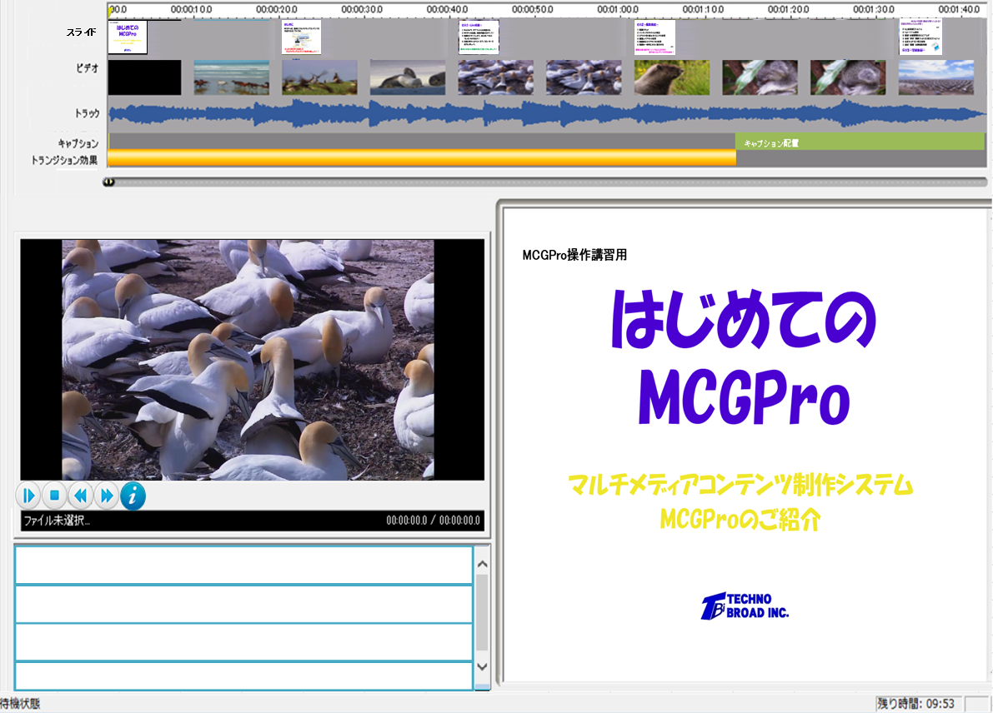
動画表示サイズ
640x480

字幕
字幕

１．ファイルメニュー
８．１．ファイルメニュー

①
②
③
④

⑤
⑥

①開く | ④削除 | ⑤バックアップ
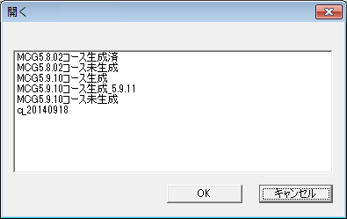
開くコンテンツを選択してください
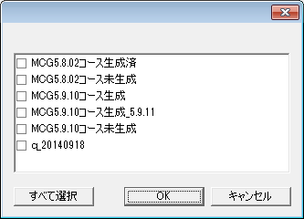
削除
削除するコンテンツを選択してください
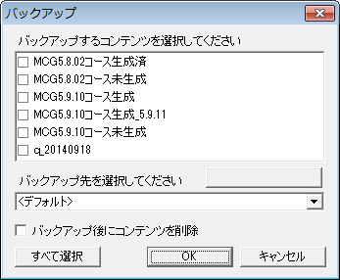

バックアップ先の編集

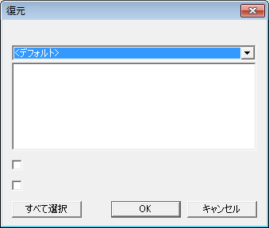
復元するコンテンツを選択してください
復元してバックアップを削除
復元先に同名のコンテンツがある場合上書きする
 | ⑥復元
②名前の変更
名前の変更
コンテンツ名：
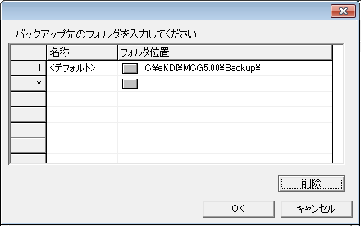
バックアップ先の編集

③名前を付けて保存
名前を付けて保存
コンテンツ名：

２．ホームタブ
８．２．ホームタブ

①
②
③
④
⑤
⑥

①録画して新規作成 |  |  |  |  | ②メディアから新規作成
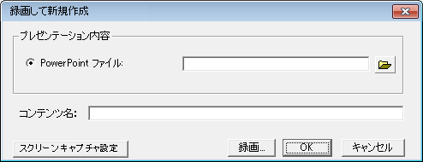
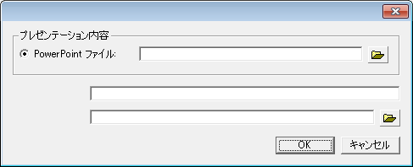
メディアから新規作成
コンテンツ名：
メディアファイル：

⑥
デバイス設定

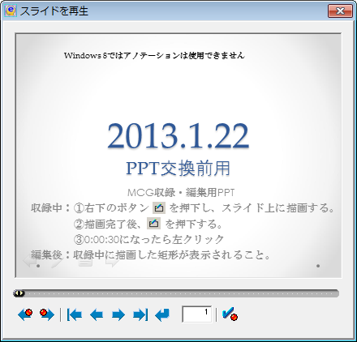
③再収録


 |  | 画面サイズ可変

 |  | 画面縦４０ピクセル

小

大
 |  |  |  | 大小のメニュバーを切替
 | 一時停止ボタン追加

④録画

録画設定

⑥
デバイス設定



画面サイズ可変

⑤スクリーンキャプチャ

⑥
デバイス設定

⑥デバイス設定
デバイス設定
録画
録音デバイス
録音設定
録画デバイス
○ 音声のみで収録する
○ ウェブカメラ
録画設定
○ ＩＰカメラ／ネットワークカメラ
ＵＲＬ
ログインＩＤ
パスワード
スクリーンキャプチャ
録音デバイス
録音設定
マウスカーソルを記録
録画設定
ビデオビットレート
フレームレート
キーフレーム
音声ビットレート
画質優先（映像：1890k、音声：256k）
▲
▼
バランス（映像：890k、音声：144k）
帯域優先（映像：384k、音声：128k）
録画設定
ビデオビットレート
フレームレート
キーフレーム
音声ビットレート
画質優先（映像：2000k、音声：144k）
▲
▼
バランス（映像：1000k、音声：128k）
動作優先（映像：800k、音声：96k）
録画設定の名前を変更
選択した録画設定を削除
録画設定の名前を変更
選択した録画設定を削除
使用可能なデバイスの再読み込み
▼
▼
▼
▼
▼
▼
▼
ＯＫ
キャンセル

▼
▼
▼
 |  |  |  |  |  | ビデオビットレート | 256k-2048k、128k刻み
 |  |  |  |  |  | フレームレート | カメラより取得
 |  |  |  |  |  | キーフレーム | 1,2,3,4,5,6,7,8
 |  |  |  |  |  | 音声ビットレート | 64k-384k、16k刻み
▼
 |  |  |  |  |  | 音声のみで収録時の設定値
 |  |  |  |  |  | カメラデバイス | VsioForge Virtual Camera
 |  |  |  |  |  | ビデオビットレート | 1k
 |  |  |  |  |  | フレームレート | 1
 |  |  |  |  |  | キーフレーム | 30
 |  |  |  |  |  | 音声ビットレート | 画面の設定による

 |  | 入力パスワードは＊表示とする

▼
▼
 |  |  |  |  |  | ビデオビットレート | 256k-2048k、128k刻み
 |  |  |  |  |  | フレームレート | 1-20、1刻み
 |  |  |  |  |  | キーフレーム | 1,2,3,4,5,6,7,8
▼
 |  |  |  |  |  | 音声ビットレート | 32k-256k、16k刻み
▼
 |  |  | する・しない

 |  |  |  |  |  | 5fps、キーフレーム1秒
 |  |  |  |  |  | 10fps、キーフレーム1秒
 |  |  |  |  |  | 15fps、キーフレーム1秒

 |  |  |  |  |  | ※パラメータ値は実際に収録テストを行い画質
 |  |  |  |  |  | 検証後に確定する

３．編集タブ
８．３．編集タブ
保存押下時、再エンコードが走り時間がかかる場合と再エンコードしない場合で確認画面の表示を分ける

②
④
⑦
⑧
⑤
①
③
⑥

スライドのサムネイルを表示
動画のサムネイルを表示

アニメーション、ズームイン／ズームアウト、／デモポイントを表示
字幕、効果を表示

字幕
字幕

PPTスライド
動画表示サイズ
640x480

320x240 4:3
480x360 4:3
640x480 4:3
800x600 4:3
320x180 16:9
480x270 16:9
640x360 16:9
800x450 16:9

動画

インデックス

①字幕 |  |  |  | ②効果
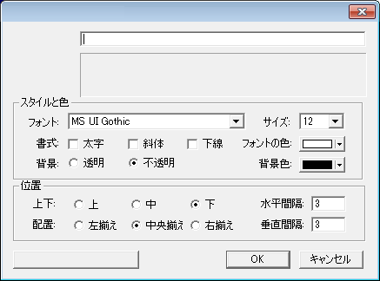
字幕
字幕入力
プレビュー
全ての字幕に適用
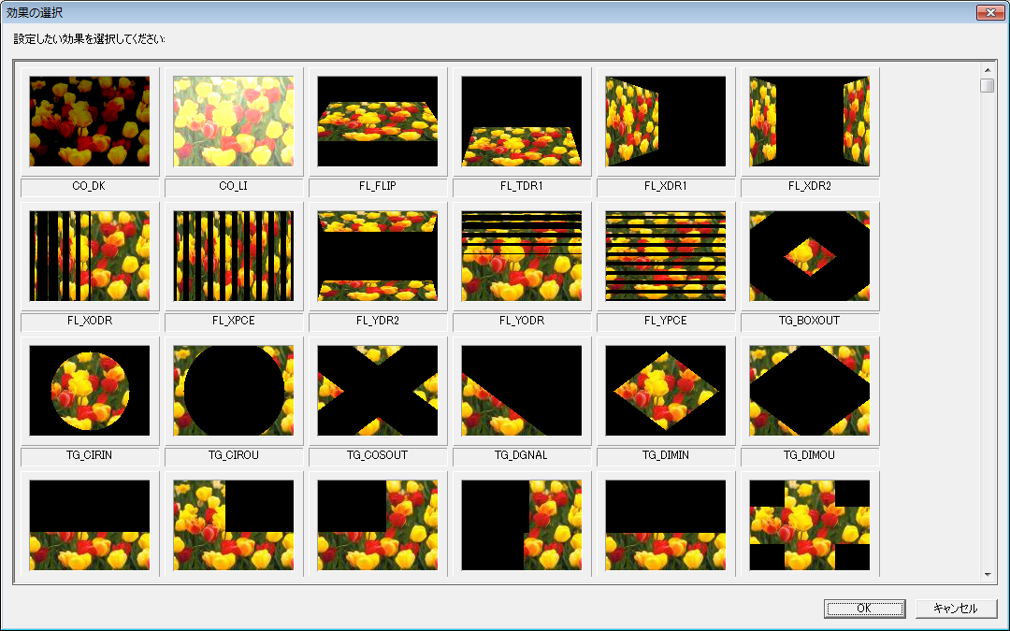

スタイルと色、位置はVisioForgeVideoEdittingSDKで可能なものとする。

 |  |  |  | 効果の種類はVisioForgeVideoEdittingSDKで可能なものすべてとする。
 |  |  |  | 効果画像の下に効果名を表示する。

③レイアウト変更
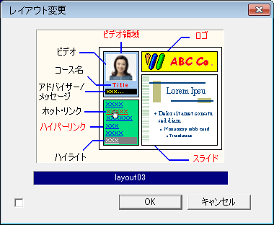
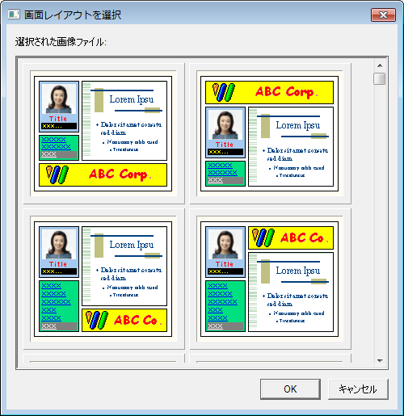

 |  |  | ダブルクリックで表示

変更を全スライドに適用

④ポイントの編集（スライド番号） |  | ④ポイントの編集（ズームイン／ズームアウトポイント） |  |  |  |  | ④ポイントの編集（デモポイント）
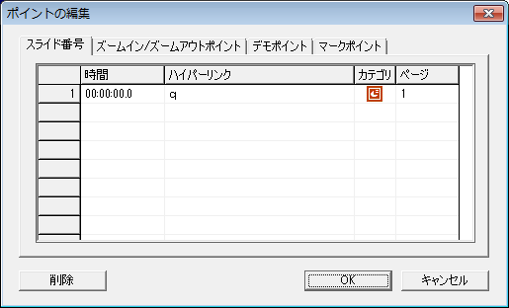
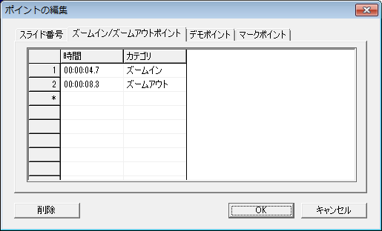
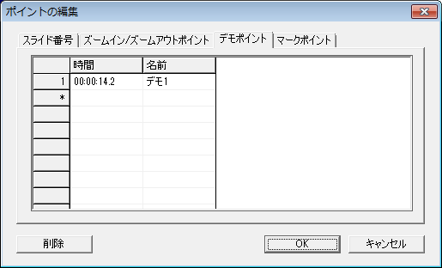

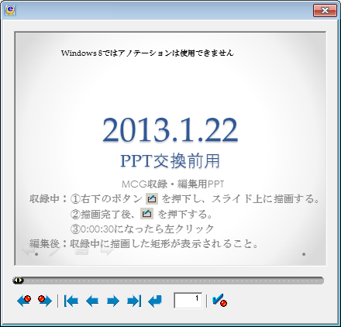
ポイントの再設定
④ポイントの編集（マークポイント） |  | ⑤ポイントの再設定
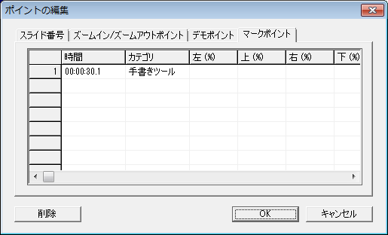

⑥音声とビデオの設定 |  |  |  | ⑦配信・配布用に出力
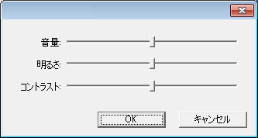
音声とビデオの設定
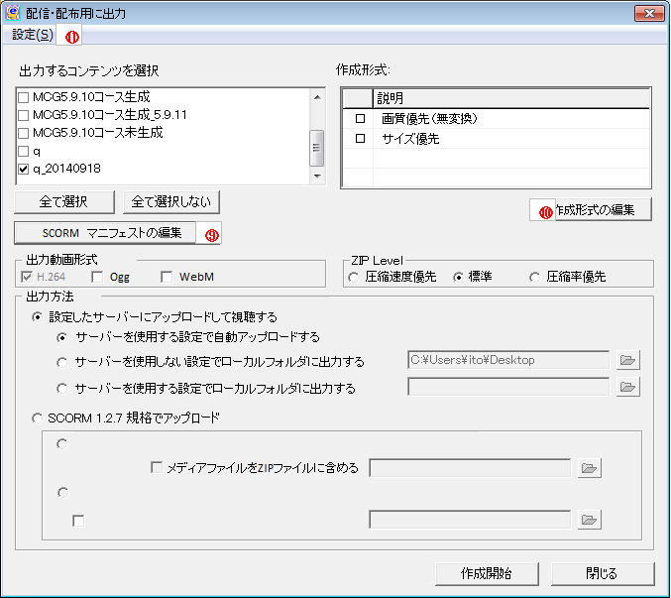
サーバーを使用しない設定でローカルフォルダに出力する
サーバーを使用する設定でローカルフォルダに出力する
メディアファイルを直接サーバーにアップロードする

 | バーの右へそれぞれの
 | 設定値を表示する

⑧プロパティ（イメージ） |  |  |  |  |  | ロゴを選択
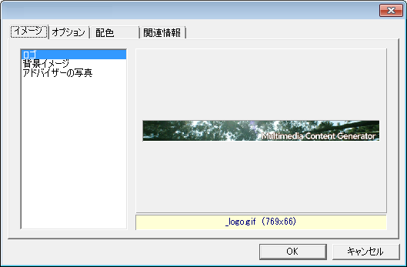
プロパティ
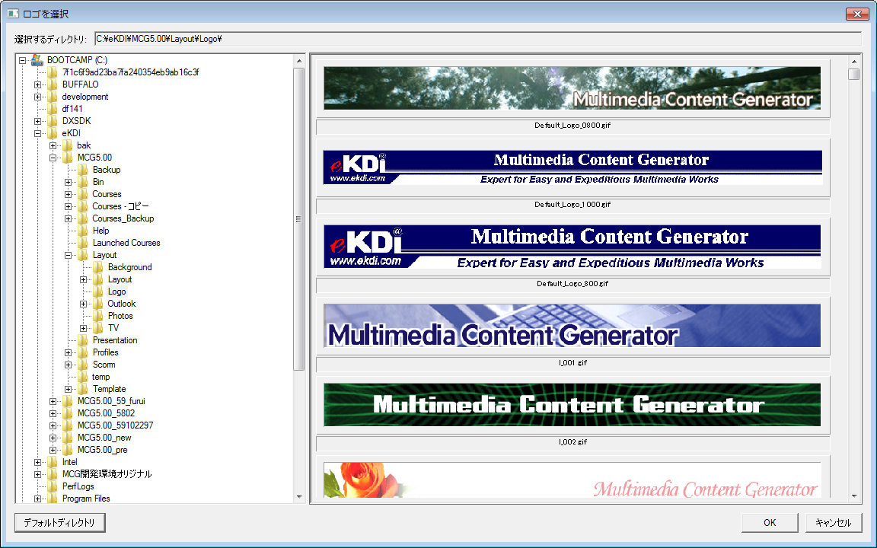

背景イメージを選択 |  |  |  |  |  | アドバイザーの画像を選択
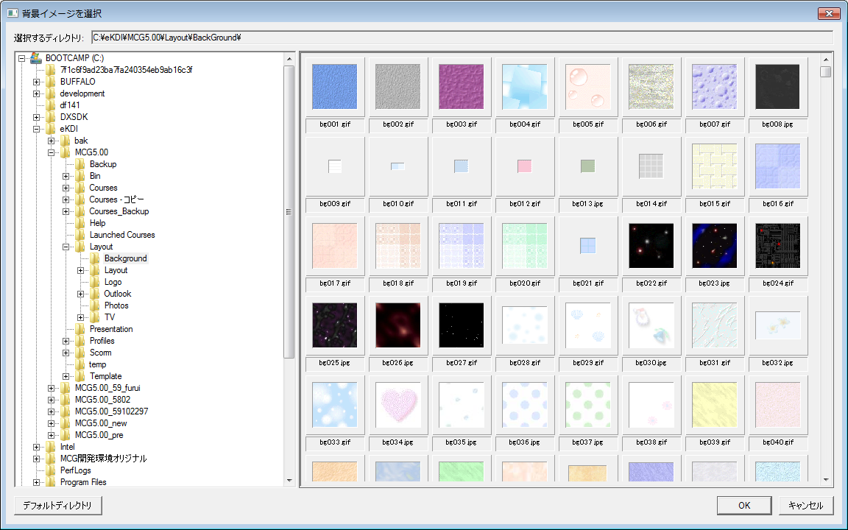
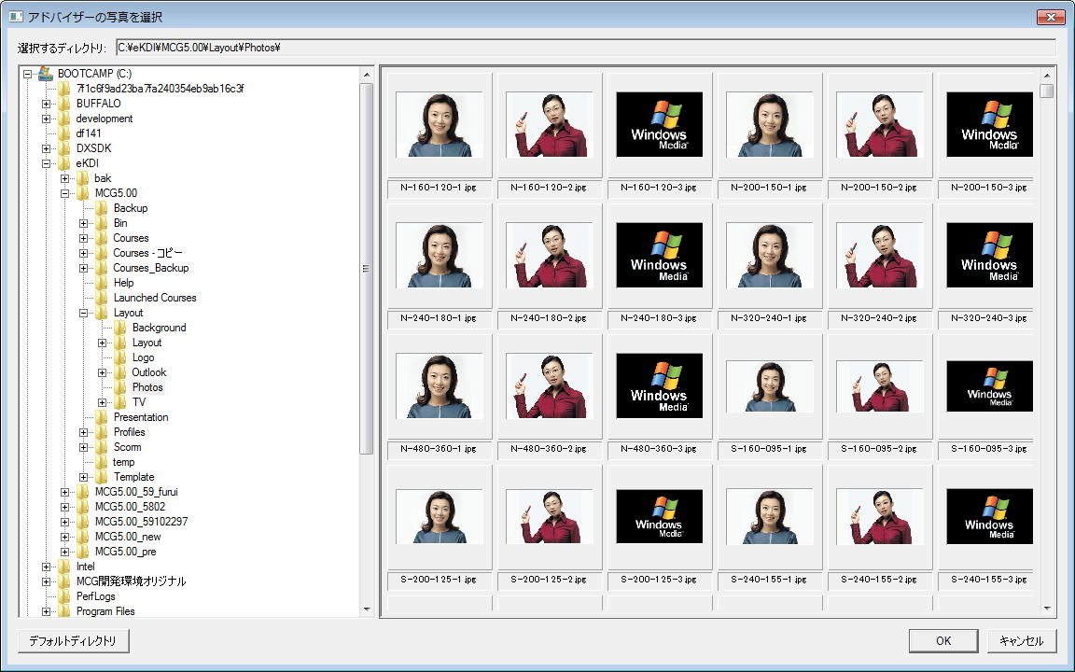

⑧プロパティ（オプション） |  |  |  |  |  | ⑧プロパティ（配色）
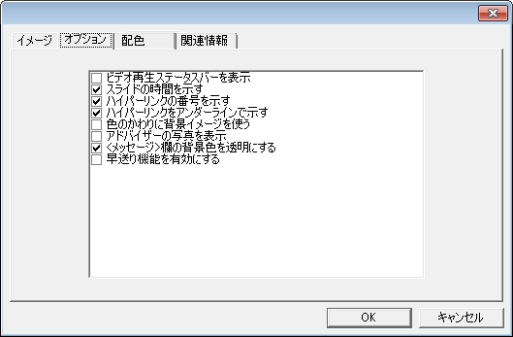
プロパティ
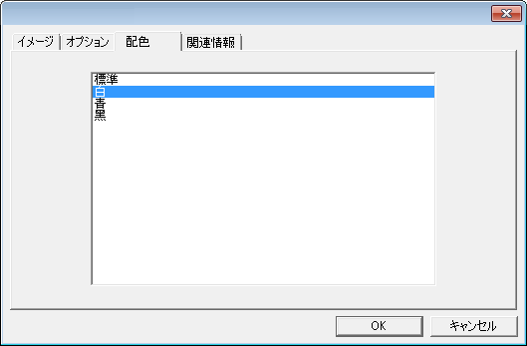
プロパティ

□ 手書きツールとポインタを表示する

⑧プロパティ（関連情報） |  |  |  |  |  | ⑨ＳＣＯＲＭ マニフェストの編集
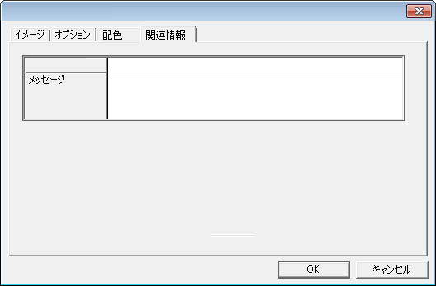
プロパティ
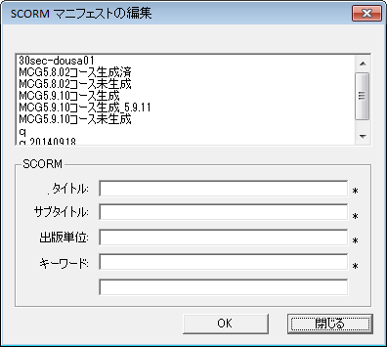
説明:
コンテンツ名:

コンテンツ名
半角英数字のみ入力可とする。全角文字入力時、エラーとする。

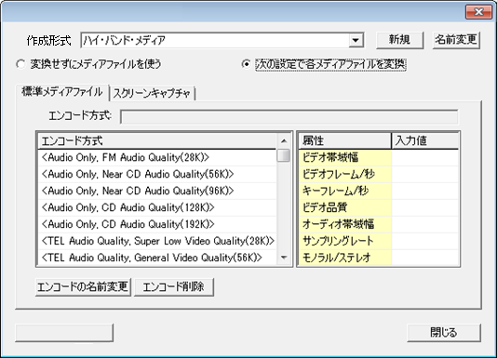
作成形式の編集
作成形式の削除
⑩作成形式の編集（標準メディアファイル）
 |  |  |  |  |  | エンコード方式
 |  |  |  |  |  | 画質優先：1024kBps（832k/192k）
 |  |  |  |  |  | 標準：512kBps（384k/128k）
 |  |  |  |  |  | サイズ優先：256kBps（192k/64k）

 |  |  |  |  |  | ビデオ帯域幅 | 256k-2048k
 |  |  |  |  |  | ビデオフレーム／秒 | 15,20,25,30
 |  |  |  |  |  | キーフレーム／秒 | 1,2,3
 |  |  |  |  |  | ビデオ品質 | 0,25,50,75,100
 |  |  |  |  |  | 音声帯域幅 | 64k-384k
 |  |  |  |  |  | サンプリングレート | 44100,48000
 |  |  |  |  |  | モノラル／ステレオ | ﾓﾉﾗﾙ,ｽﾃﾚｵ

 |  |  |  |  |  | ※Visioの仕様により選択肢は変更の可能性あり！！

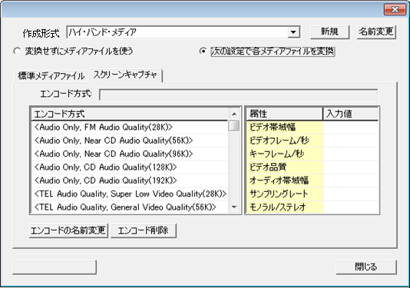
作成形式の編集
作成形式の削除
⑩作成形式の編集（スクリーンキャプチャ）
 |  |  |  |  |  | エンコード方式
 |  |  |  |  |  | 画質優先：2048kBps(1856k/192k）
 |  |  |  |  |  | 標準：1024kBps（928k/96k）
 |  |  |  |  |  | サイズ優先：512kBps（448k/64k）

 |  |  |  |  |  | ビデオ帯域幅 | 256k-2048k
 |  |  |  |  |  | ビデオフレーム／秒 | 15,20,25,30
 |  |  |  |  |  | キーフレーム／秒 | 1,2,3,4,5,6,7,8
 |  |  |  |  |  | ビデオ品質 | 0,25,50,75,100
 |  |  |  |  |  | 音声帯域幅 | 64k-384k
 |  |  |  |  |  | サンプリングレート | 44100,48000
 |  |  |  |  |  | モノラル／ステレオ | ﾓﾉﾗﾙ,ｽﾃﾚｵ

 |  |  |  |  |  | ※Visioの仕様により選択肢は変更の可能性あり！！

⑪設定（Ｗｅｂサーバー） |  |  |  |  | ⑪設定（メディアサーバー）
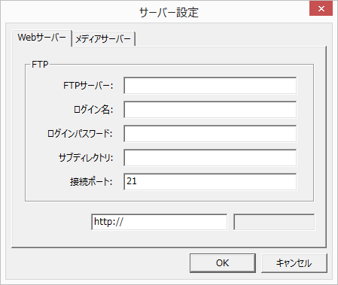
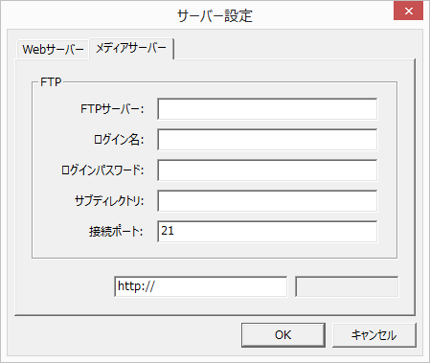

アクセスURL
/Contents Name
メディアファイルURL
/Contents Name

４．設定タブ
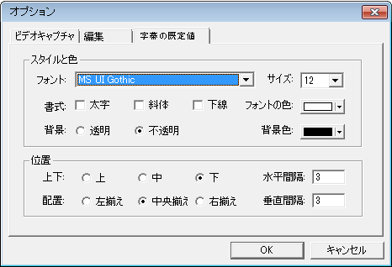
８．４．設定タブ

①
②
③
④

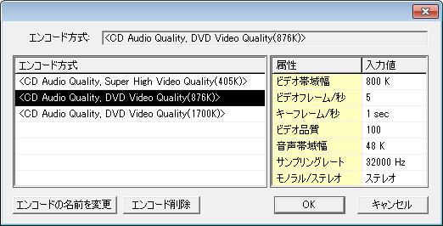
スクリーンキャプチャ設定（既定値）
①スクリーンキャプチャ設定
 |  | エンコード方式
 |  | 画質優先：2048kBps(1856k/192k）
 |  | 標準：1024kBps（928k/96k）
 |  | サイズ優先：512kBps（448k/64k）

削除
 |  | ビデオ帯域幅 | 256k-2048k
 |  | ビデオフレーム／秒 | 15,20,25,30
 |  | キーフレーム／秒 | 1,2,3,4,5,6,7,8
 |  | ビデオ品質 | 0,25,50,75,100
 |  | 音声帯域幅 | 64k-384k
 |  | サンプリングレート | 44100,48000
 |  | モノラル／ステレオ | ﾓﾉﾗﾙ,ｽﾃﾚｵ

②デフォルトレイアウトの設定（画面の配置）
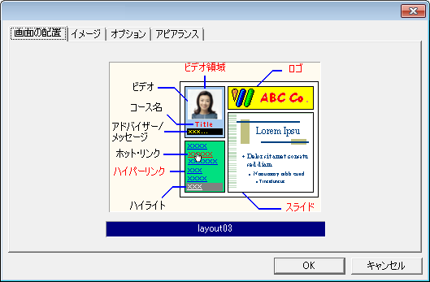
デフォルトレイアウトの設定
配色

 | ダブルクリックで
 | 表示

②デフォルトレイアウトの設定（イメージ） |  | ロゴを選択
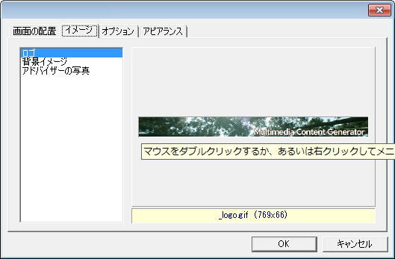
デフォルトレイアウトの設定
配色

背景イメージを選択 |  | アドバイザーの写真を選択

②デフォルトレイアウトの設定（オプション） | ②デフォルトレイアウトの設定（配色）
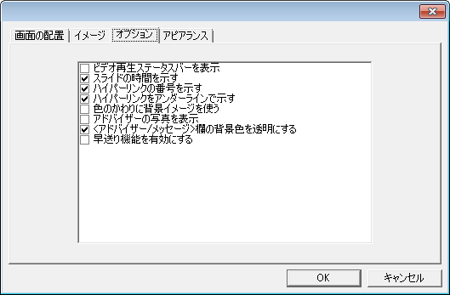
デフォルトレイアウトの設定
配色
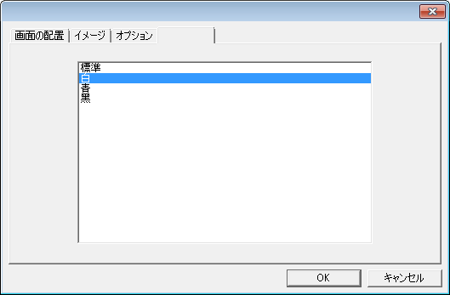
デフォルトレイアウトの設定
配色

□ 手書きツールとポインタを表示する

③保存フォルダの設定
保存フォルダの設定

保存フォルダ:

④オプション（ビデオキャプチャ） | ④オプション（編集）
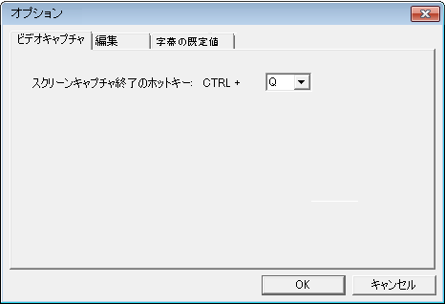
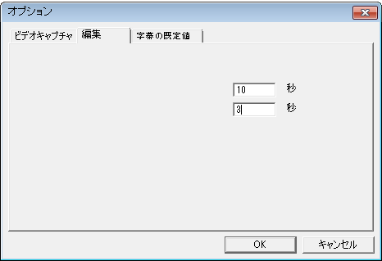

既定の字幕表示時間:
既定の効果表示時間:

④オプション（字幕の既定値）

５．ヘルプタブ
８．５．ヘルプタブ

①
②
③
④

①ライセンス登録 | ②ライセンス解除
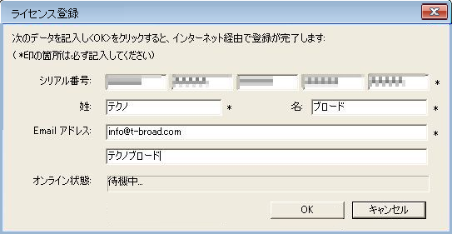
ライセンス解除

会社・学校名:

③ヘルプ
ＰＤＦ版のユーザーマニュアルを表示する

④ＭＣＧについて
ＭＣＧのバージョン情報を表示する

